P. Rendimiento
Tandas por día (tandas/dia) | 95 | Jornada (h) | Unidades por tanda |  | Unidades por dia | Un por lote | Tandas por lote
Dias de turnos (turnos/lote) | 5 | 6.83 | Motos | 8 | 760 | 3800 | 475
Lote en tandas (tandas/lote) | 475 | Valor en pelletSource | Barcos | 7 | 665 | 3325 |  | 0.93842105263
 |  | 285 | Casas | 5 | 475 | 2375
Tandas reales (tandas/dia) | 98 | 294 |  | Unidades por dia | 1900 | 9500 | Q(un/lote)
 |  |  |  |  | Mensual | 38000
Indicadores | Valor |  |  | PC | 9500 |  | U | 100.000%
Tsu (min/lote) | 0.00 | Se asume un suministro constante |  | n | 1
Tc (min/un) | 0.22 | Turnos |  | S | 5
Tb (min/lote) | 2050.00 | 5.0 |  | H | 6.8333333333
Tp (min/un) | 0.22
Rp (un/hora) | 278 |  |  |  |  |  | Salida de producto real
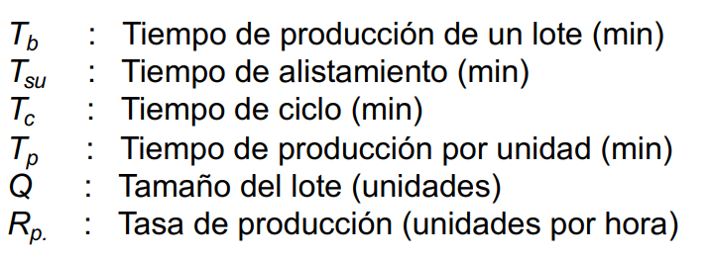
 |  |  |  |  |  |  | Juguete | Salida semanal (Max) | Salida mensual (Max)
 |  |  |  |  |  |  | Motos | 3474 | 14757 | 40.192286741
 |  |  |  |  |  |  | Barcos | 3033 | 12873 | 35.061008824
 |  |  |  |  |  |  | Casas | 2141 | 9086 | 24.746704434
 |  |  |  | Takt (s) | 12.95 |  | Total | 8648 | 36716
 |  |  |  |  |  |  | % de error | 8.97% | 3.38%
MLT (min) | 9730 | 6.76
Tno (min) | 7680 | Tiempo entre turnos
 |  |  |  |  |  |  | Defectuosos | 267
 |  |  |  |  |  |  | Total | 8915

E.G. Equipamiento
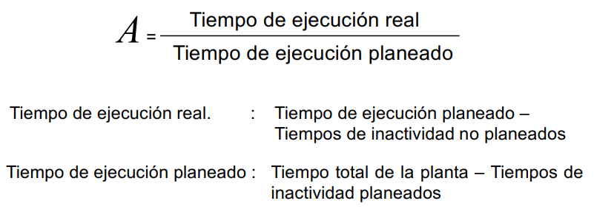
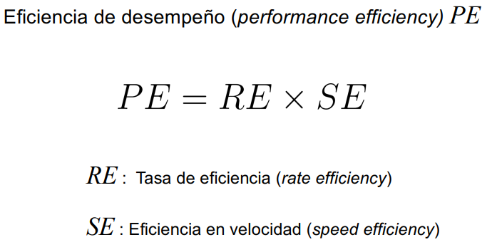
Disponibilidad por estación
Indicadores | Inyección | Separado | Acabado | Ensamble general | Tampografía | Calidad | Empaquetado | Palletizado | Despacho
MTBF (UT) (h) | 272 | 136 | 136 | 272 | 272 | 136 | 272 | 272 | 136
MTTM (DT) (h) | 6 | 1 | 1 | 3 | 3 | 1 | 3 | 6 | 1
A | 97.84% | 99.27% | 99.27% | 98.91% | 98.91% | 99.27% | 98.91% | 97.84% | 99.27%

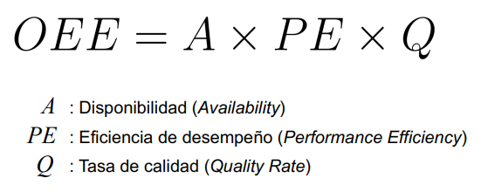
OEE | 82.76%
A | 78.85% | PE | 108.20%
TER (h) | 5.39 | RE | 119.02%
TEP (h) | 6.8333333333 | SE | 90.91%
TINP (h) | 1.45 | Q | 97.01%
TIP (h) | 1.17

